微生信示例203

city | latitude | longitude | pie_data1 | pie_data2 | pie_data3 | pie_data4 | pie_data5 | pie_data6 | 微生信，您身边的数据分析，可视化专家
Cairo | 30 | 31.17 | 1 | 1 | 1 | 1 | 1 | 1 | https://www.bioinformatics.com.cn/plot_basic_world_map_with_pie_scatter_points_plot_203
Cape Town | -33.55 | 18.27 | 0 | 0 | 1 | 0 | 1 | 1
Beijing | 39.55 | 116.23 | 1 | 1 | 1 | 1 | 1 | 1
Chongqing | 29.31 | 106.35 | 2 | 2 | 0 | 2 | 0 | 2
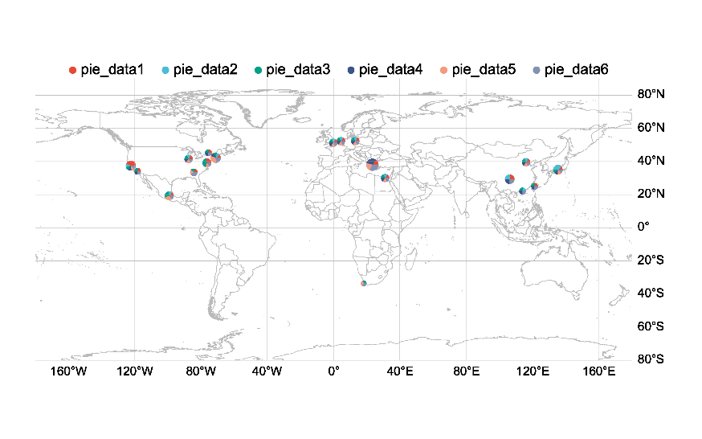
Hong Kong | 22.17 | 114.08 | 0 | 1 | 1 | 1 | 0 | 1
Kyoto | 35 | 135.45 | 1 | 3 | 1 | 1 | 1 | 1
Taipei | 25.02 | 121.38 | 1 | 0 | 1 | 1 | 0 | 1
Amsterdam | 52.21 | 4.52 | 1 | 1 | 1 | 1 | 1 | 1
Athens | 38.02 | 23.44 | 2 | 0 | 0 | 4 | 3 | 4
Berlin | 52.31 | 13.2 | 1 | 1 | 1 | 1 | 1 | 1
London | 51.3 | -0.07 | 1 | 1 | 1 | 1 | 1 | 1
Atlanta | 33.46 | -84.25 | 1 | 0 | 1 | 0 | 1 | 2
Baltimore | 39.17 | -76.37 | 2 | 0 | 3 | 0 | 1 | 1
Boston | 42.19 | -71.05 | 1 | 1 | 1 | 1 | 3 | 2
Chicago | 41.51 | -87.41 | 1 | 1 | 1 | 1 | 1 | 1
Los Angeles | 34.05 | -118.22 | 1 | 0 | 1 | 1 | 0 | 1
Mexico City | 19.28 | -99.09 | 1 | 1 | 2 | 0 | 2 | 1
Ottawa | 45.25 | -75.43 | 1 | 0 | 1 | 1 | 0 | 1
San Francisco | 37.46 | -122.26 | 4 | 1 | 1 | 1 | 1 | 1

 |  |  |  |  |  |  |  |  | 注：

 |  |  |  |  |  |  |  |  | 使用问题，或数据分析合作意向
 |  |  |  |  |  |  |  |  | 请微信扫码联系我们

